AM und Bildung
Arbeitmarkt und Bildung in Wien
 | Aug-21

Arbeitsmarktdaten im Kontext von Bildungsabschlüssen:
Das mit Abstand höchste Arbeitslosigkeitsrisiko haben Personen, die keinen über die Pflichtschule hinausgehenden Bildungsabschluss vorweisen können.

Wichtige Arbeitsmarktdaten auf einen Blick

 |  |  | Veränd. zum Vorjahr
 | Bestand/Quote |  | absolut | in%

Arbeitslose Personen | 118,580 |  | -29,603 | -20.0%
Frauen | 54,065 |  | -12,151 | -18.4%
Männer | 64,515 |  | -17,452 | -21.3%
Unselbständig Beschäftigte | 877,202 |  | 29,049 | 3.4%
Frauen | 422,020 |  | 11,837 | 2.9%
Männer | 455,182 |  | 17,212 | 3.9%
Arbeitslosenquote - nationale Berechnung | 11.9% |  | -3.0% | -Punkte
Frauen | 11.4% |  | -2.5% | -Punkte
Männer | 12.4% |  | -3.4% | -Punkte

 | arbeitslose Personen |  | offene Stellen

 | Bestand | Anteil | Bestand | Anteil

Gesamt | 118,580 | 100% | 16,676 | 100%
maximal Pflichtschule | 54,251 | 45.8% | 6,988 | 41.9%
Lehre | 25,487 | 21.5% | 5,433 | 32.6%
Mittlere technisch-gewerbliche Schule | 642 | 0.5% | 40 | 0.2%
Mittlere kaufmännische Schule | 2,183 | 1.8% | 94 | 0.6%
sonstige mittlere Schule | 2,568 | 2.2% | 1,035 | 6.2%
Allgemeinbildende höhere Schule | 10,329 | 8.7% | 58 | 0.3%
Höhere technisch-gewerbliche Schule | 2,284 | 1.9% | 870 | 5.2%
Höhere kaufmännische Schule | 2,149 | 1.8% | 382 | 2.3%
sonstige höhere Schule | 3,635 | 3.1% | 509 | 3.1%
Akademie | 430 | 0.4% | 23 | 0.1%
Fachhochschule | 1,385 | 1.2% | 576 | 3.5%
Universität, Hochschule, Pädagogische Hochschule | 12,843 | 10.8% | 667 | 4.0%

45,8% der arbeitslosen Personen hat lediglich Pflichtschulausbildung, 21,5% verfügen über einen Lehrabschluss; in Summe weisen 67,3% aller arbeitslosen Personen maximal Lehrausbildung auf. Personen mit Lehrabschluss sind allerdings im Vorteil: 32,6% der (sofort verfügbaren) offenen Stellen verlangt diese Qualifikation.

Bestand arbeitsloser Personen nach Ausbildung und Geschlecht

 | Frauen N = 54.065 | Männer N = 64.515
Pflichtschule | 45.5% | 45.9%
Lehre | 17.2% | 25.1%
BMS | 5.5% | 3.8%
AHS | 9.6% | 8.0%
BHS | 7.2% | 6.5%
Uni, FH, Akademie | 14.8% | 10.4%

Bei der differenzierten Betrachtung arbeitsloser Personen nach Geschlecht zeigt sich ein geringer Unterschied beim Anteil von Personen mit Pflichtschulausbildung (Männer: 45,9%, Frauen: 45,5%), jedoch ein deutlicher Unterschied beim Anteil von Personen mit Lehrabschluss: 17,2% der arbeitslosen Frauen, aber 25,1% der arbeitslosen Männer haben eine Lehrausbildung absolviert.

Arbeitslosenquote1 nach Ausbildung

 | Aug 21 | Aug 20 | ALQ-Gesamt | ALQ-Gesamt
Pflichtschulausbildung | 31.4% | 37.8% | 11.9% | 14.9%
Lehrausbildung | 11.8% | 14.6% | 11.9% | 14.9%
BMS | 7.2% | 8.0% | 11.9% | 14.9%
AHS | 9.3% | 11.0% | 11.9% | 14.9%
BHS | 7.8% | 9.5% | 11.9% | 14.9%
Akadem. Ausbildung, FH | 4.6% | 6.2% | 11.9% | 14.9%

Arbeitslosenquote1 nach Ausbildung im Zeitverlauf

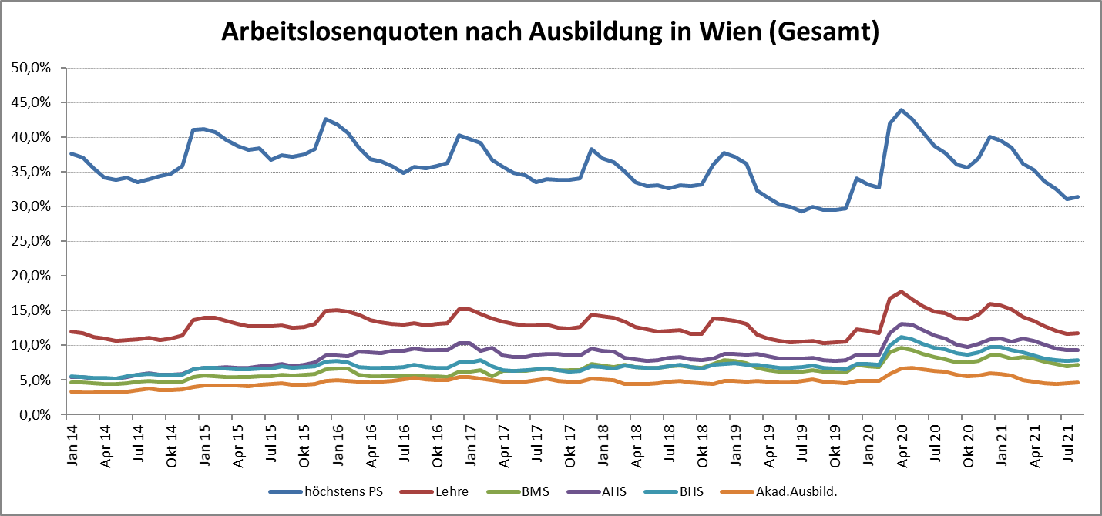

1 Vorgemerkte Arbeitslose einer Bildungsebene bezogen auf das Arbeitskräftepotential (Arbeitslose + unselbstständig Beschäftigte des Jahres) derselben Bildungsebene; die Gliederung der Beschäftigtenbasis nach Bildungsabschluss wurde nach Ergebnissen der Arbeitskräfteerhebung (unselbeständig Erwerbstätige nach LFK) errechnet

verwendete Abkürzungen:
AHS: Allgemeinbildende höhere Schule
BHS: Berufsbildende höhere Schule (Höhere technisch-gewerbliche Schule, Höhere kaufmännische Schule, Sonstige höhere Schule)
BMS: Berufsbildende mittlere Schule (Mittlere technisch-gewerbliche Schule, Mittlere kaufmännische Schule, Sonstige mittlere Schule)

